Sheet3
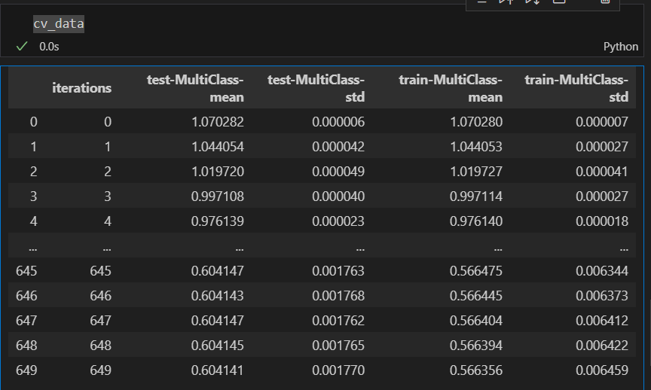
 | CV | LB
lgbm_feat01 | 0.37255436498 | 0.3732494
catboost_feat00 | 0.36497808229 | 0.3688084

